LBT
 | REPORTE FOTOGRÁFICO - Sistema de Energia LBT
Nombre de la Estacion: | LA UNION BAJA
Nombre de Localidad: | SAYAN
Fecha: | 29/07/2026 - 29/07/2026
Direccion: | CP LA UNION MZ B LT 11
ID site: | LI5403
CRQ: | CRQ000000105474
Sticker Año mantenimiento |  |  | Letrero de Localidad beneficiaria o GPS
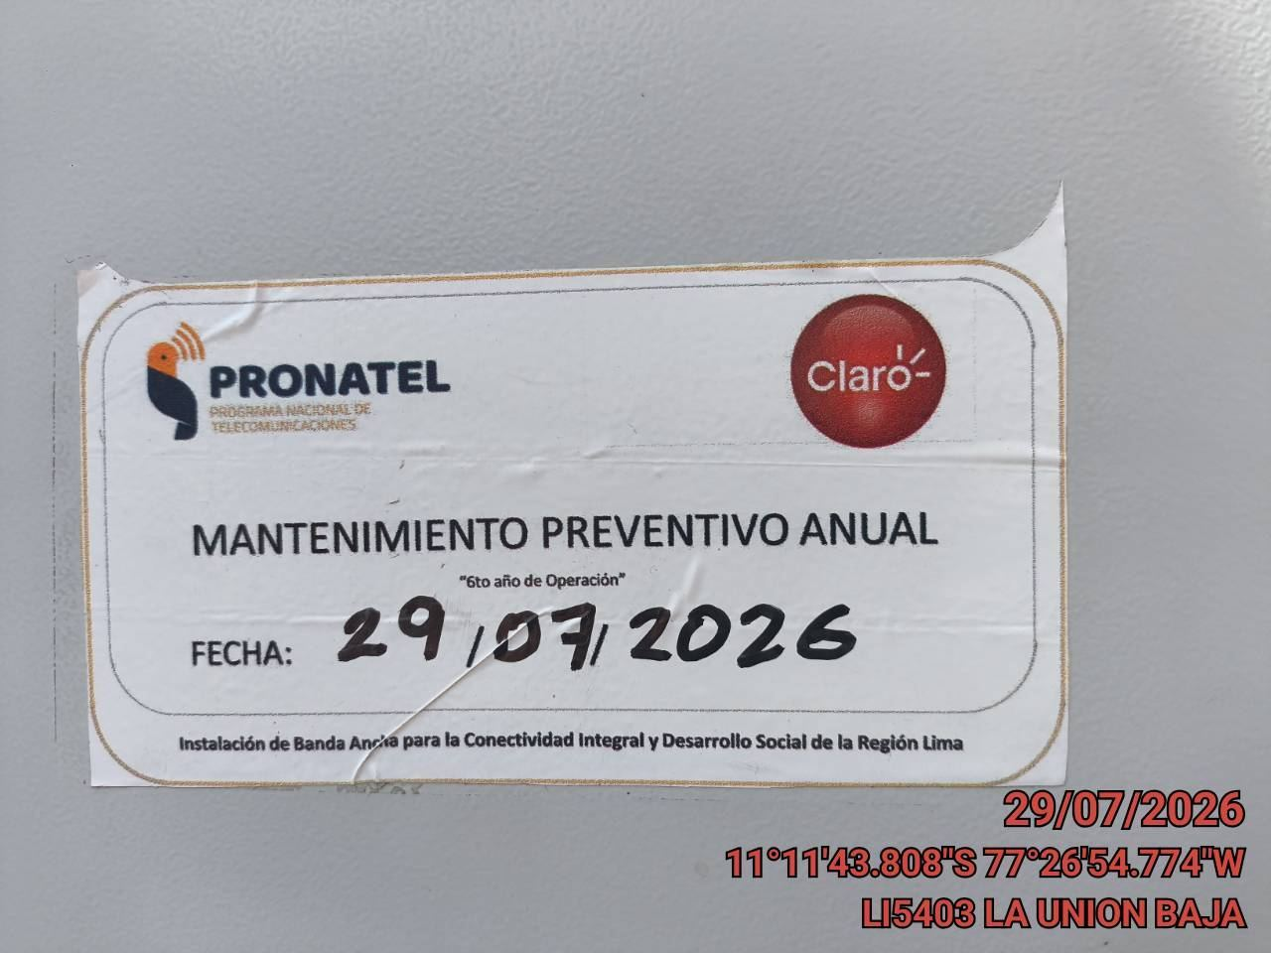 |  |  | 

LIMPIEZA Y AJUSTE DEL TRANSFORMADOR (E/R): (DE CORRESPONDER)
ANTES |  | DURANTE |  | DESPUES


LIMPIEZA Y MEDICION DE AISLAMIENTO DE CONDUCTOR
ANTES |  | DURANTE |  | DESPUES

MEDICION Y MANTENIMIENTO DE SPAT EN TRANSFORMADOR (E/R): (DE CORRESPONDER)
ANTES |  | DURANTE |  | DESPUES
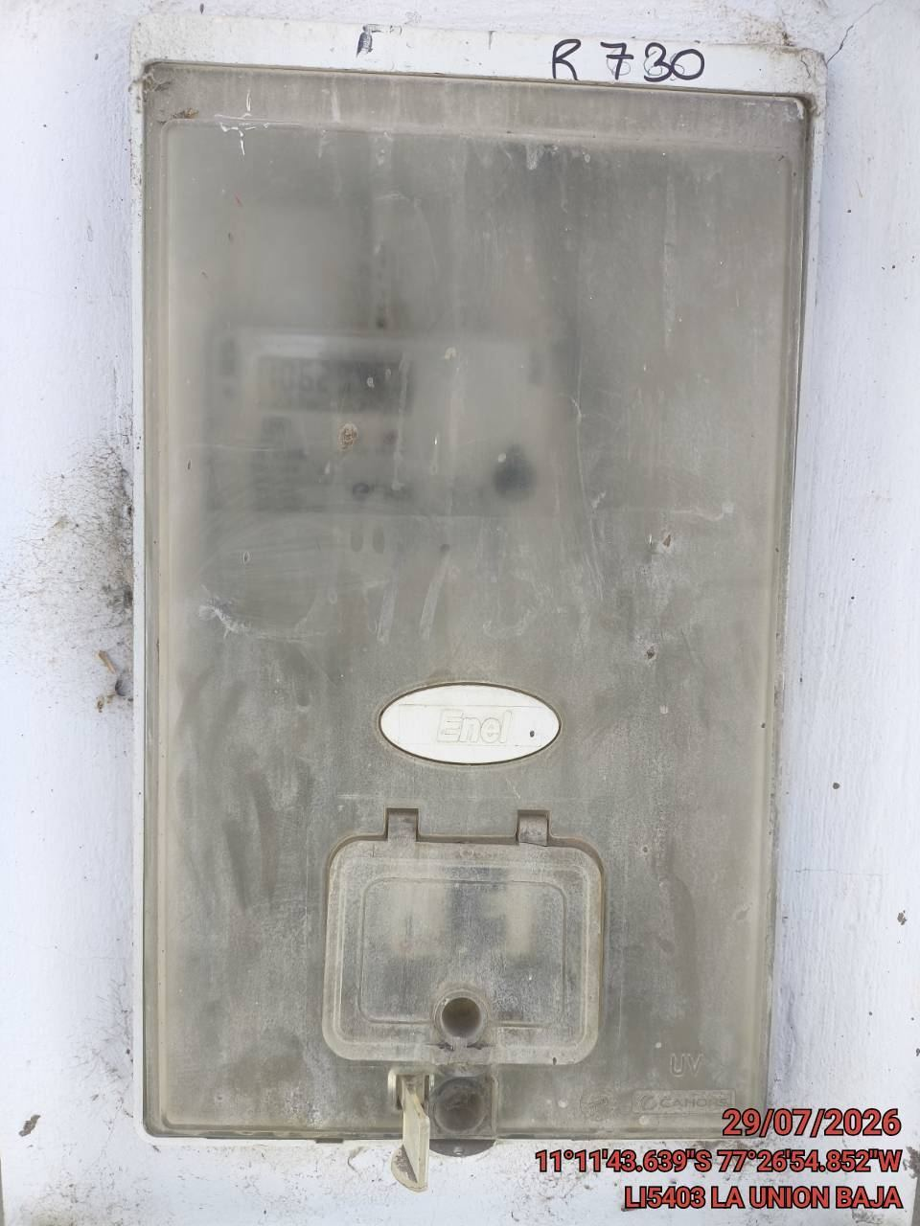 |  | 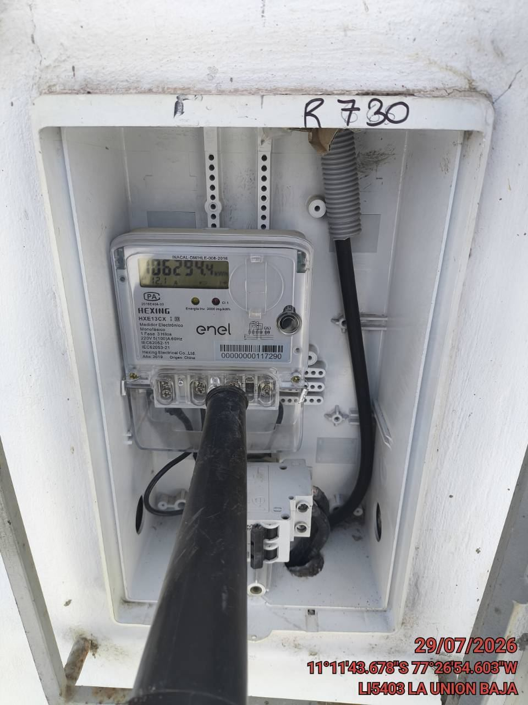 |  | 